상품제안서
카카오 올인원 케이블형 보조배터리 5000mAh(애플워치용) | 상품코드: S41212

 |  |  |  |  |  |  | 02-713-8555 | www.synergygift.co.kr
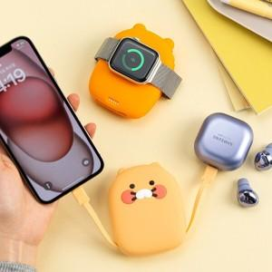

【상세/제작정보】

【인쇄/포장옵션】 | 스티커 / 포장지포장

【공급단가】 | 수량 | 20~ | 50~ | 100~ | 300~ | 500~
*VAT별도 | 라이언 | 27,800원 | 26,100원 | 26,000원 | 24,550원 | 24,000원
 | 춘식이(품절) | 27,800원 | 26,100원 | 26,000원 | 24,550원 | 24,000원

【상품 URL】 | https://www.synergygift.co.kr:443/src/goods_detail.php?gdno=41212

